Сам. раб. 1
 | B1 | B2 | B3 | Minj | Max |  | Технология | Цена реализации единицы продукции, д.е. | Полная себестоимость единицы продукции, д.е.
A1 | 1.7 | -1.92 | -4.5 | -4.5 | 5.2 |  |  |  | Предприятие 1 | Предприятие 2
A2 | 6.4 | -4.8 | -5.2 | -5.2 |  |  | I | 12 | 6 | 8
A3 | 7.32 | 6.6 | 5.2 | 5.2 |  |  | II | 8 | 3 | 2
Maxi | 7.32 | 6.6 | 5.2 | 5.2 |  |  | III | 5 | 2 | 1
Min | 5.2
 |  |  |  |  |  | С точки зрения математики исход игры – значение некоторой функции, которая называется функцией выигрыша или платёжной функцией
Нижняя цена игры: | 5.2 |  |  |  |  | Матричная игра называется игрой с нулевой суммой, если в этой игре выигрыш одного игрока равняется проигрышу другого игрока
Верхняя цена игры: | 5.2 |  |  |  |  |  | Цена реализации 1 ед. продукции, д.е. |  | Средняя цена реализации 1 ед. продукции, д.е. | Спрос на продуцию, тыс. ед. | Доля продукции предприятия 1, купленной населением
Оптимальная технология для обоих компаний |  |  |  | 3 |  |  | Предприятие 1 | Предприятие 2
Выигрыш у 1 компании (5.2) |  |  |  |  |  |  | 10 | 10 | 10 | 1 | 0.57
Реализовано тыс единиц продукции |  |  | 3 |  |  |  | 10 | 6 | 8 | 2 | 0.42
 |  |  |  |  |  |  | 10 | 2 | 6 | 3 | 0.25
 |  |  |  |  |  |  | 6 | 10 | 8 | 2 | 0.8
 |  |  |  |  |  |  | 6 | 6 | 6 | 3 | 0.4
 | х - средняя цена продукции предприятий |  |  |  |  |  | 6 | 2 | 4 | 4 | 0.3
Y = 6 – 0,5 X | y - кол-во продукции, которое приобретает население региона |  |  |  |  |  | 2 | 10 | 6 | 3 | 0.92
разница прибыли предприятий, соответствующая коэффициентам платежной матрицы |  |  |  |  |  |  | 2 | 6 | 4 | 4 | 0.85
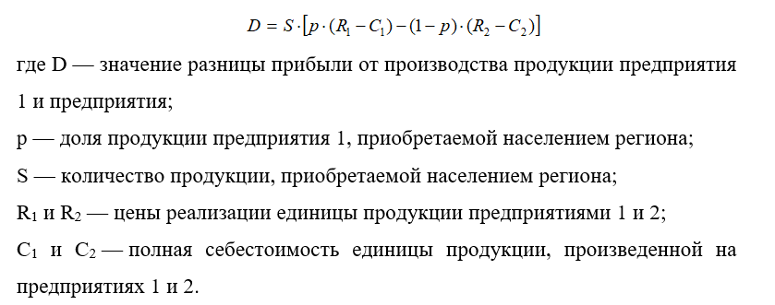
 |  |  |  |  |  |  | 2 | 2 | 2 | 5 | 0.72
 |  |  |  |  |  |  |  |  | 6

